报价单
附件4
2024年全国溯源文化行布置清单—报价

活动时间 |  |  | 合同签订起至2024年12月31日
活动地点 |  |  | 漳州芗城区、龙文区、高新区
服务单位
负责人及联系方式
场次人数及数量 |  |  | 2024年预计开展20场，每场预计25人（具体以实际开展的场次和人数为准） 下表为20场预估总数量，费用结算以该清单的单价根据每场实际产生制作的内容和数量进行结算 后期部分物料若未损耗的情况下可重复利用，则制作数量相应减少
分类 | 明细 |  | 规格 | 工艺 | 单位 | 单价 （含税） | 数量 | 小计 （含税） | 备注

物料 | 会议主持人手卡 |  | 15cm*18cm | KT板 | 个 | ¥0.00 | 12 | ¥0.00
 | 手举牌 |  | 约50cm*60cm | 异形KT板 | 个 | ¥0.00 | 40 | ¥0.00 | 实际长宽按照设计略微调整
 | 麦夹 |  | 约13cm*8cm | 亚克力+贴画 | 个 | ¥0.00 | 4 | ¥0.00 | 具体需匹配会场话筒略微调整
 | 海报 |  | 80cm*60cm | KT板 | 个 | ¥0.00 | 40 | ¥0.00
 | 矿泉水瓶贴 |  | 21cm*5.5cm | 背胶（留出粘贴处） | 个 | ¥0.00 | 800 | ¥0.00 | 具体需匹配会场矿泉水略微调整
 | 情怀卡 |  | 12cm*18cm | 350g珠光纸印刷（双面） | 张 | ¥0.00 | 520 | ¥0.00
 | 横幅 |  | 5m*60cm | 喷绘布 | 条 | ¥0.00 | 20 | ¥0.00
 | 定制文件袋 |  | A4按扣 | 彩色印刷 | 个 | ¥0.00 | 520 | ¥0.00
 | 学员手册 |  | A5*20页 | 铜版纸双面彩印 | 本 | ¥0.00 | 520 | ¥0.00
 | 丹凤朝阳吊坠书签 |  | 不小于6cm*6cm | 镂空雕刻/填彩工艺 | 个 | ¥0.00 | 520 | ¥0.00
 | 氛围鲜花 |  | 约50cm*30cm | 指示牌装饰鲜花 | 束 | ¥0.00 | 80 | ¥0.00 | 适配1.5m展示架
 | 茶包制作物料 | 材料介绍牌 | A4 | 珠光纸 | 张 | ¥0.00 | 30 | ¥0.00
 |  | 陈皮 | 250g | / | 份 | ¥0.00 | 20 | ¥0.00
 |  | 枸杞 | 250g | / | 份 | ¥0.00 | 20 | ¥0.00
 |  | 茉莉花 | 250g | / | 份 | ¥0.00 | 20 | ¥0.00
 |  | 菊花 | 250g | / | 份 | ¥0.00 | 20 | ¥0.00
 |  | 玫瑰 | 250g | / | 份 | ¥0.00 | 20 | ¥0.00
 |  | 茯苓 | 250g | / | 份 | ¥0.00 | 20 | ¥0.00
 |  | 红枣（切片） | 250g | / | 份 | ¥0.00 | 20 | ¥0.00
 |  | 茶包袋（透明） | 7cm*9cm | 食品级 | 个 | ¥0.00 | 400 | ¥0.00
 |  | 茶包外包装袋 | 14*7*12cm | 纸质 | 个 | ¥0.00 | 80 | ¥0.00
 |  |  |  |  |  |  |  |  | ¥0.00
摄影 摄像 系统 | 云摄影 |  | / | 单机位照片+实时直播上传+简修 | 场 | ¥0.00 | 20 | ¥0.00 | 单机位全天拍摄直播，有实时云相片库可实时下载，需简修，每场分为上午+下午，上下午各约为3-4小时左右
 | 摄像 |  | / | 单机位摄像 | 场 | ¥0.00 | 4 | ¥0.00 | 会后需做一个全天整场会议精彩瞬间短视频（30s）剪辑
 |  |  |  |  |  |  |  |  | ¥0.00
含税费用总计（RMB人民币）： |  |  |  |  |  |  |  |  | ¥0.00
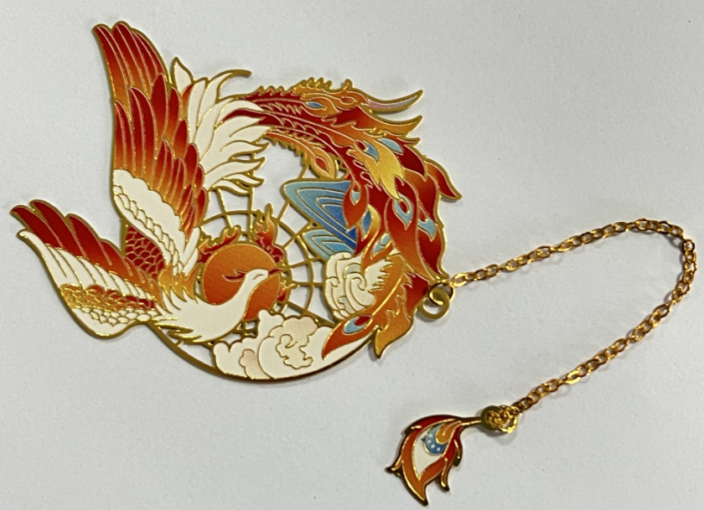 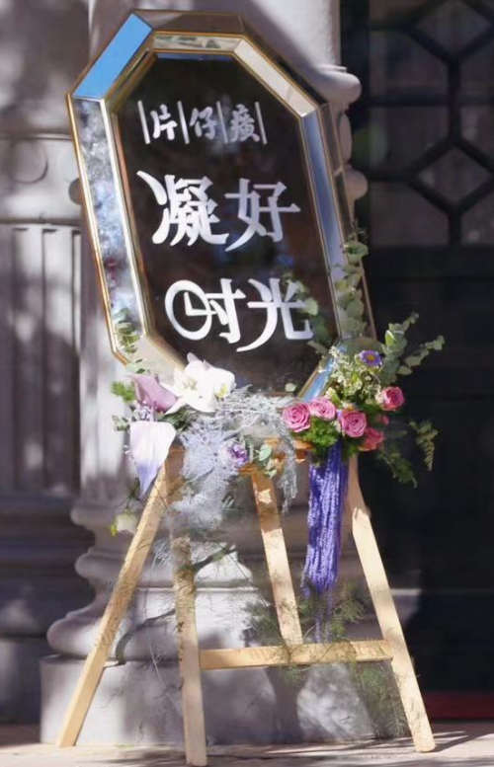 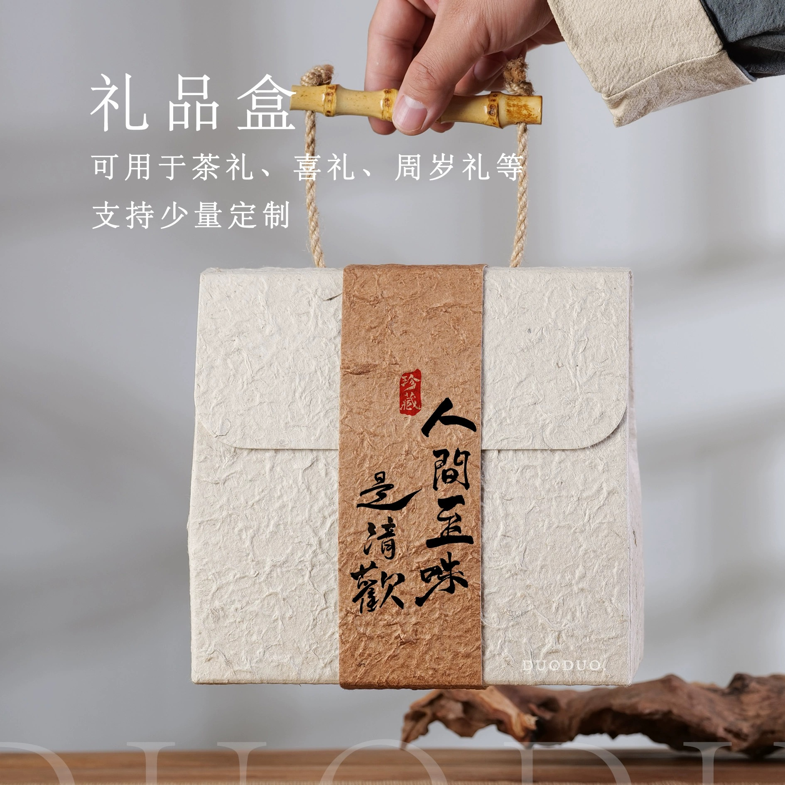 备注：1、布置期间若产生人工吃住行费用由中选方自行承担。 2、鲜花、丹凤朝阳吊坠书签、香囊制作物料参考图：
参选方须知： 1、我司拟计划开展20场溯源文化行，但考虑实际开展情况，届时场次结算将以实际开展为准。同时，为方便费用测算，报价单中为20场预估总数量及总金额，仅作为评审测算依据，并不作为最终结算总价。 2、在每场会议前，我司列出单场所需物料及数量，将清单发给中选方制作。会议期间，中选方需负责报价单中物料及时运输到指定会场，确保每场在会议开始前2小时完成所有布置工作。 如对上述内容有不清楚之处，请致电陈女士0596-2301392。若参选方对报价单有异议，请另附说明并加盖公章，无附说明视为接受以上内容。
请参选方在 □ 进行√选择 合作款项支付方式（若未选择ABC其中一项不得分）： oA、根据完成场次进行结算，全年共分3次结算：即每完成7场培训会，根据每场费用进行结算； oB、根据完成场次进行结算，全年共分2次结算：即每完成10场培训会，根据每场费用进行结算； o C、全部培训会议活动执行结束后，一次性结算费用。 |  |  |  |  | 请参选方在 □ 进行√选择 全部费用（含税）开具发票类型及税率： o普通发票 o 专用发票 税率（%）： （需填写）
参选方（加盖公章）： 报价人签字： 报价日期：

